Teorie 2
Raportul Mondial al Fericirii
Raportul Mondial al Fericirii este o inițiativă globală a Organizației Națiunilor Unite (ONU), lansată în 2012 și are ca scop mobilizarea experților din domeniul academic, guverne, societatea civilă și sectorul privat pentru a aborda provocările de dezvoltare durabilă la nivel mondial. Inițial, raportul a fost realizat de către economistul Jeffrey Sachs și un grup de experți în economie, psihologie și statistică. De-a lungul anilor, acest grup de experți a evoluat, iar raportul este rezultatul colaborării extinse între cercetători din întreaga lume.
Cele mai importante domenii pe baza cărora se bazează această cercetare sunt PIB-ul per persoană, suportul social, speranța la viață, libertatea de a face alegeri, generozitatea și corupția percepută. Aceste șase domenii acoperă aspecte economice, sociale și de sănătate, reflectând o abordare generală a bunăstării și fericirii într-o societate.
Pentru crearea Raportului Mondial al Fericirii se folosesc sondaje de opinii și chestionare unui eșantion reprezentativ de populație în fiecare țară participantă. Astfel, cercetătorii evaluează informațiile primite, adeseori și cu date obiective provenite de la organizații internaționale, precum Organizația Națiunilor Unite sau Banca Mondială și se calculează rezultatul sub formă de scoruri pentru fiecare țară în parte pentru ca mai apoi rezultatele să fie utilizate de guverne, ONG-uri și alți factori de decizie pentru a orienta politici și programe care să îmbunătățească bunăstarea și fericirea cetățenilor.
Pentru a compara corespunzător datele fiecărei țări, cercetătorii au creat o țară fictivă, numită Dystopia, populată de "cea mai nefericită populație din lume". Ei au stabilit apoi Dystopia ca valoare minimă în fiecare dintre cele șase categorii și au măsurat scorurile țărilor din lumea reală în raport cu această valoare. Toate cele șase variabile au fost apoi combinate pentru a crea un singur scor general pentru fiecare țară.
Față de raportul din anul 2017, România a urcat 58 de poziții, clasându-se astfel pe locul 24 în anul 2023, deasupra altor țări precum Italia, Spania și chiar Japonia.
Raportul este actualizat anual și publicat în cadrul unei conferințe speciale organizate în cadrul Națiunilor Unite. Acesta oferă informații asupra stării de bine și a nivelului de fericire la nivel global, cu scopul de a informa membrii politici și de a încuraja inițiative care să promoveze bunăstarea și fericirea la nivel mondial.
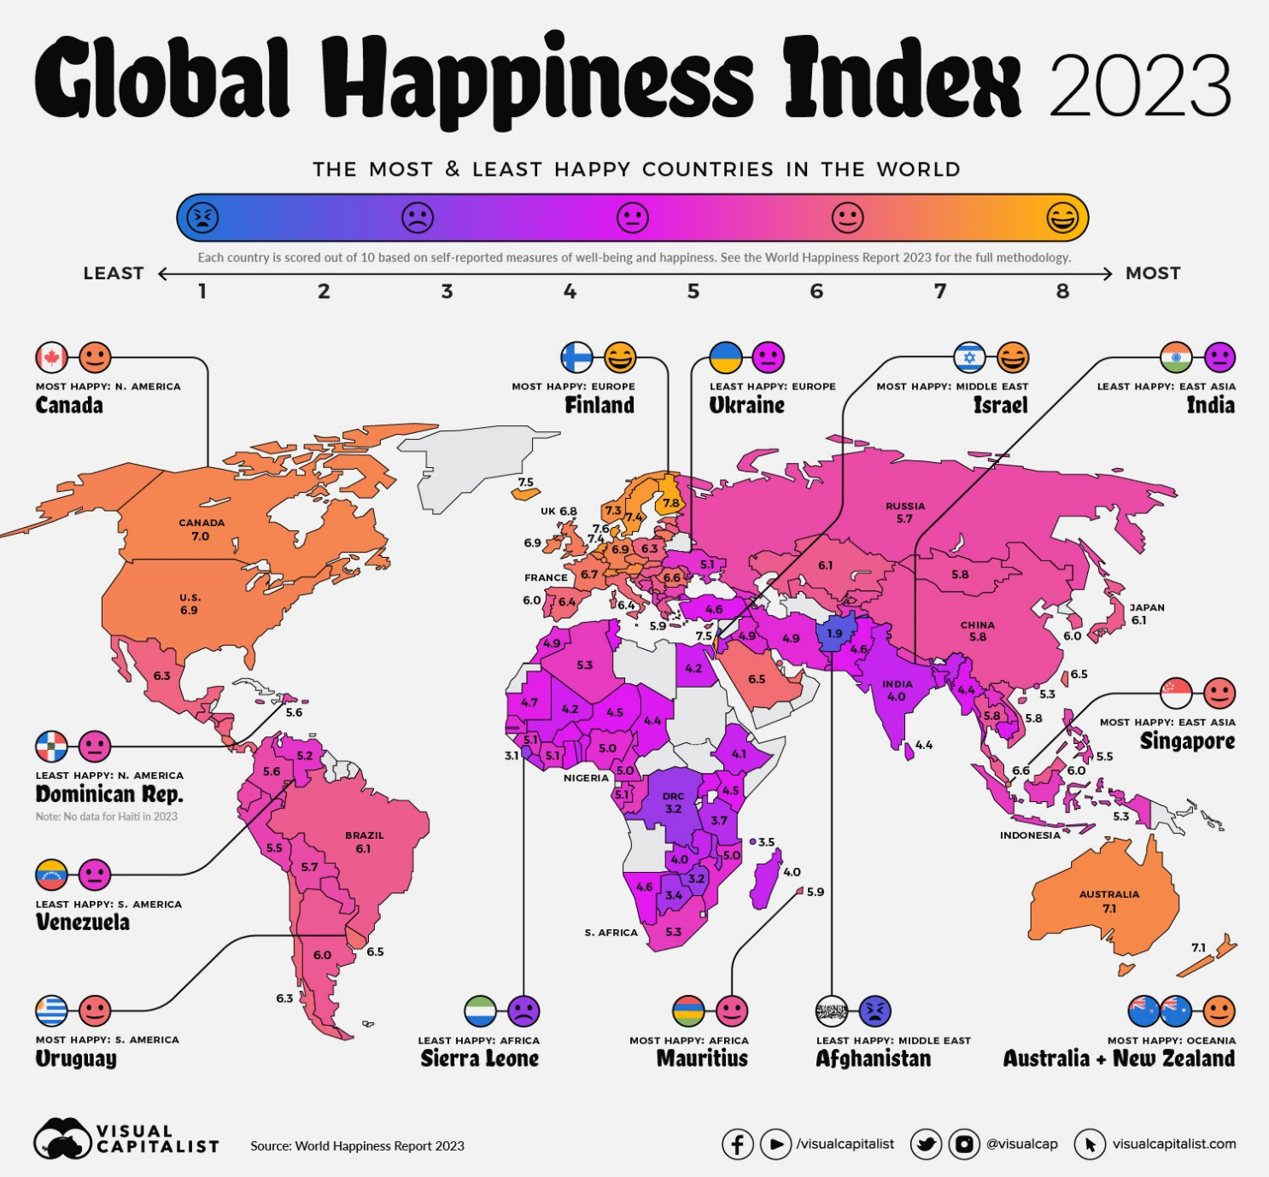

Pentru a crea o imagine mai concretă a acestui raport am comparat situația diferitelor țări aflate pe poziții semnificative cu situația României în următoarele tabele.

